Лист1
 |  |  | Магазин «Бисер, Бусинка, Страз» чешский бисер оптом, с доставкой по России http://biser-businka-strass-18.com http://okeanbusin.ru |  |  | Товар в наличии на складе, так же работаем под заказ. |  | опт: +7 499 157-6590 опт: +7 499 157-3151 заказ отправлять на адрес: optotdel18@yandex.ru

Бланк-заказа: |  |  | Камни Preciosa 7193 5021/01 MC Chaton MAXIMA ss16, ss19,ss20 Чехия
ФИО, организация, адрес:
Фасовка: |  |  | 720штук (5 гросс), 1440 (10 гросс) цена указана за 144шт (1 гросс). Минимальный заказ от 5 гросс
Валюта расчёта: Доллар |  |  |  |  |  | $- | $- | $- | наличие | 0.00
Картинка | П/ № | Артикул | цвет | размер | упаковка | Цена при покупке только шатонов на сумму: |  |  |  | Заказ 1 ед.=1уп.
 |  |  |  |  |  | от 5 000р | От 10000 руб | От 15 000руб
 |  |  |  |  |  | Цена при покупке вместе с бисером:
 |  |  |  |  |  | от 10 до 30 кг | от 30 до 50 кг | от 50 кг

719-35-021 MXM Chaton, sew-on (цап округлый)
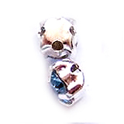 |  | форма цапа с обратной стороны
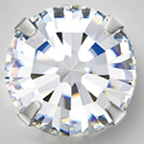 |  | 7193 5021/01 | Crystal 00030 в серебре | ss16 | 144 шт | $8.33 | $7.84 | $7.35

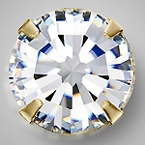 |  | 7194 5021/02 | Crystal 00030 в золоте | ss16 | 144 шт | $8.33 | $7.84 | $7.35
 |  |  |  | ss20 | 144 шт | $9.40 | $8.84 | $8.29
 |  | 7193 5021/01 | Crystal AB 00030 в серебре | ss16 | 144 шт | $8.33 | $7.84 | $7.35 | нет
 |  |  |  | ss19 | 144 шт | $9.40 | $8.84 | $8.29 | нет
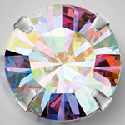 |  | 7193 5021/02 | Crystal AB 00030 в золоте | ss16 | 144 шт | $8.33 | $7.84 | $7.35 | нет

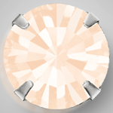 |  | 7193 5021/01 | Gold Quartz 00530 в серебре | ss16 | 144 шт | $8.33 | $7.84 | $7.35

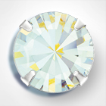 |  | 7193 5021/01 | White Opal 01000 в серебре | ss16 | 144 шт | $8.33 | $7.84 | $7.35 | нет
 |  |  |  | ss19 | 144 шт | $9.40 | $8.84 | $8.29 | нет
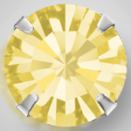 |  | 7193 5021/01 | Jonquil 80100 в серебре | ss16 | 144 шт | $8.33 | $7.84 | $7.35
 |  |  |  | ss20 | 144 шт | $9.40 | $8.84 | $8.29
 |  | 7193 5021/01 | Citrine 80310 в серебре | ss16 | 144 шт | $8.33 | $7.84 | $7.35 | нет
 |  |  |  | ss19 | 144 шт | $9.40 | $8.84 | $8.29
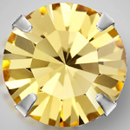 |  | 7193 5021/01 | Lt.Topaz 10020 в серебре | ss16 | 144 шт | $8.33 | $7.84 | $7.35 | нет
 |  |  |  | ss19 | 144 шт | $9.40 | $8.84 | $8.29
 |  | 7193 5021/01 | Topaz 10070 в серебре | ss16 | 144 шт | $8.33 | $7.84 | $7.35
 |  |  |  | ss19 | 144 шт | $9.40 | $8.84 | $8.29
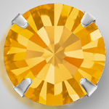 |  | 7193 5021/02 | Topaz 10070 в золоте | ss16 | 144 шт | $8.33 | $7.84 | $7.35
 |  |  |  | ss19 | 144 шт | $9.40 | $8.84 | $8.29 | нет
 |  | 7193 5021/01 | Smoked Topaz 10220 в серебре | ss16 | 144 шт | $8.33 | $7.84 | $7.35 | нет
 |  |  |  | ss19 | 144 шт | $9.40 | $8.84 | $8.29
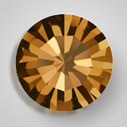 |  | 7193 5021/02 | Smoked Topaz 10220 в золоте | ss16 | 144 шт | $8.33 | $7.84 | $7.35

 |  | 7193 5021/01 | Light Colorado Topaz 10330 в серебре | ss16 | 144 шт | $8.33 | $7.84 | $7.35 | нет
 |  |  |  | ss19 | 144 шт | $9.40 | $8.84 | $8.29
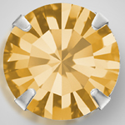 |  | 7193 5021/02 | Light Colorado Topaz 10330 в золоте | ss16 | 144 шт | $8.33 | $7.84 | $7.35
 |  |  |  | ss19 | 144 шт | $9.40 | $8.84 | $8.29 | нет
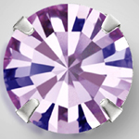 |  | 7193 5021/01 | Lt. Ametist 20020 в серебре | ss16 | 144 шт | $8.33 | $7.84 | $7.35 | нет
 |  |  |  | ss19 | 144 шт | $9.40 | $8.84 | $8.29
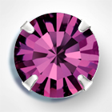 |  | 7193 5021/01 | Amethyst 20050 в серебре | ss16 | 144 шт | $8.33 | $7.84 | $7.35
 |  |  |  | ss20 | 144 шт | $9.40 | $8.84 | $8.29
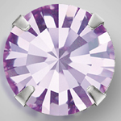 |  | 7193 5021/01 | Violet 20310 в серебре | ss16 | 144 шт | $8.33 | $7.84 | $7.35 | нет
 |  |  |  | ss20 | 144 шт | $9.40 | $8.84 | $8.29
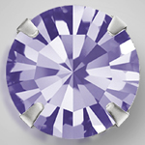 |  | 7193 5021/01 | Tanzanit 20410 в серебре | ss16 | 144 шт | $8.33 | $7.84 | $7.35
 |  |  |  | ss19 | 144 шт | $9.40 | $8.84 | $8.29
 |  |  |  | ss 20 | 144 шт | $9.40 | $8.84 | $8.29
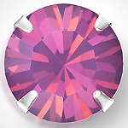 |  | 7193 5021/01 | Ametist Opal 21110 в серебре | ss16 | 144 шт | $8.33 | $7.84 | $7.35 | нет
 |  |  |  | ss19 | 144 шт | $9.40 | $8.84 | $8.29
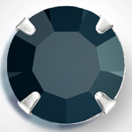 |  | 7193 5021/01 | Jet 23980 в золоте | ss16 | 144 шт | $8.33 | $7.84 | $7.35
 |  |  |  | ss19 | 144 шт | $9.40 | $8.84 | $8.29
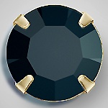 |  | 7194 5021/01 | Jet 23980 в золоте | ss16 | 144 шт | $8.33 | $7.84 | $7.35

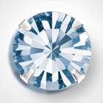 |  | 7193 5021/01 | Light Sapphire 30020 в серебре | ss16 | 144 шт | $8.33 | $7.84 | $7.35
 |  |  |  | ss19 | 144 шт | $9.40 | $8.84 | $8.29 | нет
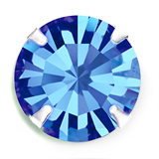 |  | 7193 5021/01 | Sapphire 30050 в серебре | ss16 | 144 шт | $8.33 | $7.84 | $7.35
 |  |  |  | ss 20 | 144 шт | $9.40 | $8.84 | $8.29
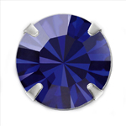 |  | 7193 5021/01 | Dark Indigo 30280 в серебре
 |  |  |  | ss 20 | 144 шт | $9.40 | $8.84 | $8.29
 |  | 7193 5021/01 | Montana 30340 в серебре | ss16 | 144 шт | $8.33 | $7.84 | $7.35
 |  |  |  | ss19 | 144 шт | $9.40 | $8.84 | $8.29 | нет
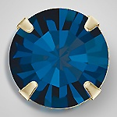 |  | 7194 5021/02 | Montana 30340 в золоте
 |  |  |  | ss20 | 144 шт | $9.40 | $8.84 | $8.29
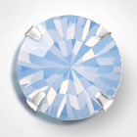 |  | 7193 5021/01 | Light Sapphire Opal 31110 в серебре | ss16 | 144 шт | $8.33 | $7.84 | $7.35 | нет
 |  |  |  | ss19 | 144 шт | $9.40 | $8.84 | $8.29 | нет
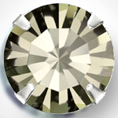 |  | 7193 5021/01 | Bl. Diamond 40010 в серебре | ss16 | 144 шт | $8.33 | $7.84 | $7.35
 |  |  |  | ss 20 | 144 шт | $9.40 | $8.84 | $8.29
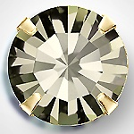 |  | 7194 5021/01 | Bl. Diamond 40010 в золоте | ss16 | 144 шт | $8.33 | $7.84 | $7.35
 |  |  |  | ss20 | 144 шт | $9.40 | $8.84 | $8.29
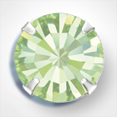 |  | 7193 5021/01 | Chrysolite 50000 в серебре | ss16 | 144 шт | $8.33 | $7.84 | $7.35 | нет

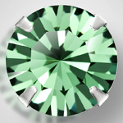 |  | 7193 5021/01 | Erinite 50010 в серебре | ss16 | 144 шт | $8.33 | $7.84 | $7.35 | нет

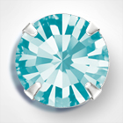 |  | 7193 5021/01 | Aqua Bohemica 60010 в серебре | ss16 | 144 шт | $8.33 | $7.84 | $7.35
 |  |  |  | ss 20 | 144 шт | $9.40 | $8.84 | $8.29
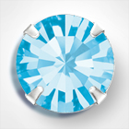 |  | 7193 5021/01 | Aquamarine 60000 в серебре | ss16 | 144 шт | $8.33 | $7.84 | $7.35
 |  |  |  | ss19 | 144 шт | $9.40 | $8.84 | $8.29 | нет
 |  | 7193 5021/01 | Peridot 50520 в серебре | ss16 | 144 шт | $8.33 | $7.84 | $7.35
 |  |  |  | ss 20 | 144 шт | $9.40 | $8.84 | $8.29
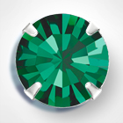 |  | 7193 5021/01 | Emerald 50730 в серебре | ss16 | 144 шт | $8.33 | $7.84 | $7.35
 |  |  |  | ss 20 | 144 шт | $9.40 | $8.84 | $8.29
 |  | 7193 5021/01 | Indicolite 60100 в серебре | ss16 | 144 шт | $8.33 | $7.84 | $7.35 | нет
 |  |  |  | ss19 | 144 шт | $9.40 | $8.84 | $8.29
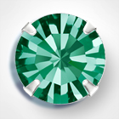 |  | 7193 5021/01 | Blue Zircon 60230 в серебре | ss16 | 144 шт | $8.33 | $7.84 | $7.35
 |  |  |  | ss19 | 144 шт | $9.40 | $8.84 | $8.29
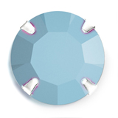 |  | 7193 5021/01 | Tyrkquoise 63030 в серебре | ss16 | 144 шт | $8.33 | $7.84 | $7.35

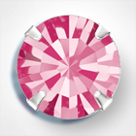 |  | 7193 5021/01 | Rose 70010 в серебре | ss16 | 144 шт | $8.33 | $7.84 | $7.35
 |  |  |  | ss19 | 144 шт | $9.40 | $8.84 | $8.29
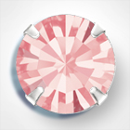 |  | 7193 5021/01 | Light Rose 70020 в серебре | ss16 | 144 шт | $8.33 | $7.84 | $7.35
 |  |  |  | ss19 | 144 шт | $9.40 | $8.84 | $8.29
 |  |  |  | ss20 | 144 шт | $9.40 | $8.84 | $8.29
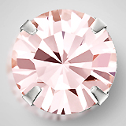 |  | 7193 5021/01 | Vintage Rose 70530 в серебре | ss16 | 144 шт | $8.33 | $7.84 | $7.35
 |  |  |  | ss 20 | 144 шт | $9.40 | $8.84 | $8.29
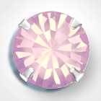 |  | 7193 5021/01 | Rose Opal 71350 в серебре | ss16 | 144 шт | $8.33 | $7.84 | $7.35
 |  |  |  | ss19 | 144 шт | $9.40 | $8.84 | $8.29 | нет
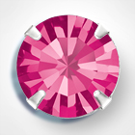 |  | 7193 5021/01 | Fuchsia 70350 в серебре | ss16 | 144 шт | $8.33 | $7.84 | $7.35
 |  |  |  | ss19 | 144 шт | $9.40 | $8.84 | $8.29 | нет
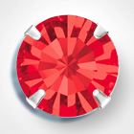 |  | 7193 5021/01 | Light siam 90070 в серебре | ss16 | 144 шт | $8.33 | $7.84 | $7.35
 |  |  |  | ss 20 | 144 шт | $9.40 | $8.84 | $8.29
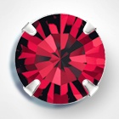 |  | 7193 5021/01 | Siam 90090 в серебре | ss16 | 144 шт | $8.33 | $7.84 | $7.35
 |  |  |  | ss 20 | 144 шт | $9.40 | $8.84 | $8.29
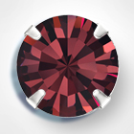 |  | 7193 5021/01 | Burgundy 90100 в серебре | ss16 | 144 шт | $8.33 | $7.84 | $7.35 | нет
 |  |  |  | ss19 | 144 шт | $9.40 | $8.84 | $8.29
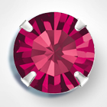 |  | 7193 5021/01 | Ruby 90110 в серебре | ss16 | 144 шт | $8.33 | $7.84 | $7.35 | нет
 |  |  |  | ss19 | 144 шт | $9.40 | $8.84 | $8.29
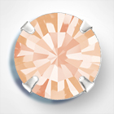 |  | 7193 5021/01 | Light Peach 90300 в серебре | ss16 | 144 шт | $8.33 | $7.84 | $7.35 | нет
 |  |  |  | ss 20 | 144 шт | $9.40 | $8.84 | $8.29
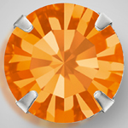 |  | 7193 5021/01 | Sun 90310 в серебре | ss16 | 144 шт | $8.33 | $7.84 | $7.35
 |  |  |  | ss19 | 144 шт | $9.40 | $8.84 | $8.29 | нет
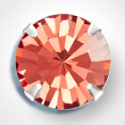 |  | 7193 5021/01 | Padparadscha 90350 в серебре | ss16 | 144 шт | $8.33 | $7.84 | $7.35

в начало >>

